審判員証作成例
2021年度 登録審判員証 | チーム名 | ：

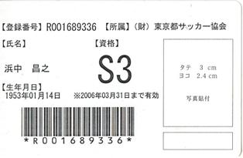

登録審判員の審判証（2010年3月31日まで有効の審判証）の、コピーを提出

